1-6
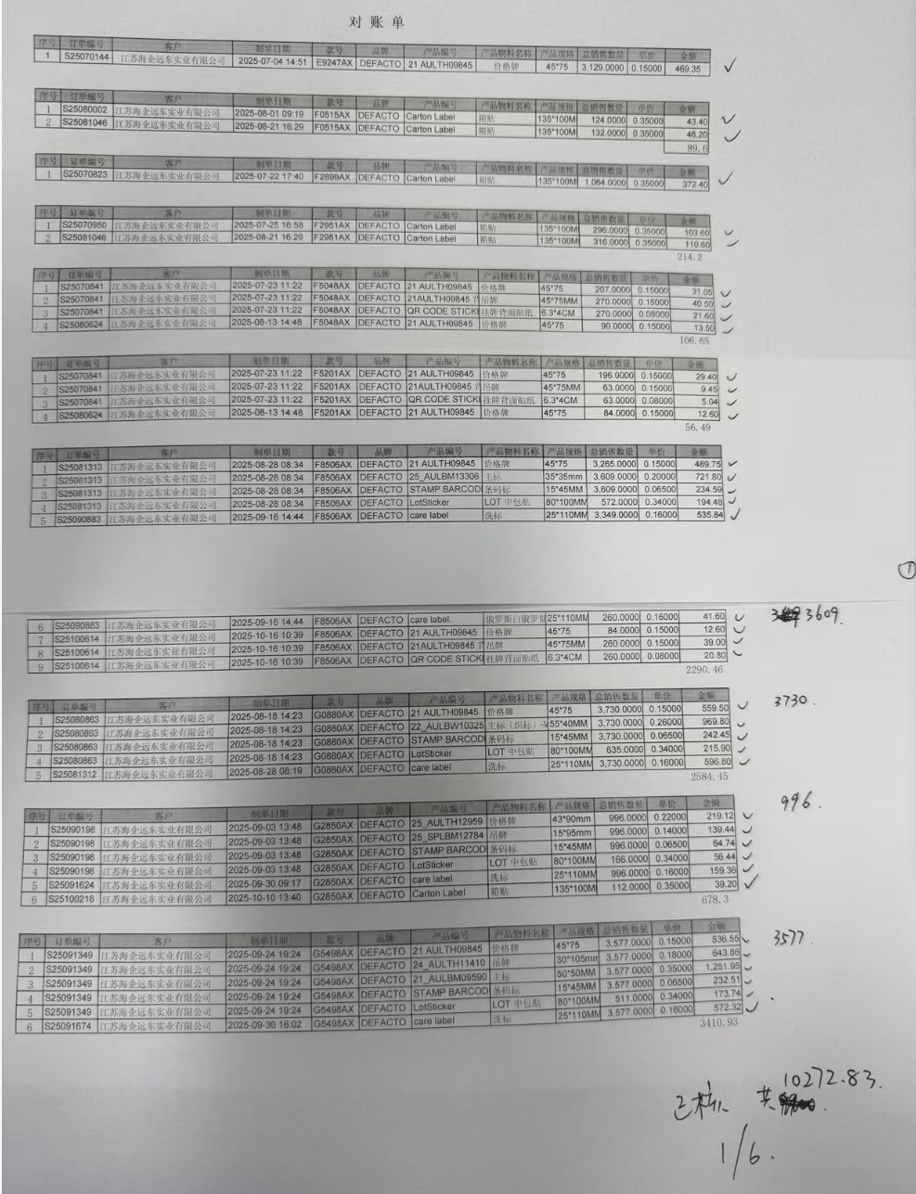
运编号 （请标在备注里） | 合同号 | 商品名称 | 单位 | 商品数量 | 单价 | 总价
25EXP14Z-0255 | 25JOCF14Z-0143 | 挂牌 | 个 | 3852 | 0.30015576324 | 1156.2
25EXP14Z-0255 | 25JOCF14Z-0143 | 主标 | 个 | 3950 | 0.35541772152 | 1403.9
25EXP14Z-0255 | 25JOCF14Z-0143 | 洗标 | 套 | 3840 | 0.3554296875 | 1364.85
25EXP14Z-0255 | 25JOCF14Z-0143 | 贴纸 | 个 | 654 | 0.33960244648 | 222.1
25EXP14Z-0293 | 25JOCF14Z-0172 | 主标 | 个 | 3605 | 0.55289875173 | 1993.2
25EXP14Z-0293 | 25JOCF14Z-0172 | 条码标 | 个 | 3605 | 0.30013869626 | 1082
25EXP14Z-0293 | 25JOCF14Z-0172 | 贴纸 | 张 | 515 | 0.54504854369 | 280.7
25EXP14Z-0278 | 25JOCF14Z-0169 | 吊牌 | 个 | 3650 | 0.19745205479 | 720.7
25EXP14Z-0278 | 25JOCF14Z-0169 | 价格牌 | 个 | 3660 | 0.30013661202 | 1098.5
25EXP14Z-0278 | 25JOCF14Z-0169 | 主标 | 个 | 3684 | 0.35542888165 | 1309.4
25EXP14Z-0278 | 25JOCF14Z-0169 | 洗标 | 套 | 3685 | 0.35544097693 | 1309.8
25EXP14Z-0278 | 25JOCF14Z-0169 | 贴纸 | 张 | 526 | 0.33954372624 | 178.6
25EXP14Z-0268 | 25JOCF14Z-0144 | 挂牌 | 个 | 3408 | 0.30013204225 | 1022.85
25EXP14Z-0268 | 25JOCF14Z-0144 | 主标 | 个 | 3720 | 0.35543548387 | 1322.22
25EXP14Z-0268 | 25JOCF14Z-0144 | 洗标 | 套 | 3718 | 0.35543302851 | 1321.5
25EXP14Z-0268 | 25JOCF14Z-0144 | 贴纸 | 个 | 589 | 0.33955857385 | 200

 |  |  |  |  |  | 15986.52

 |  |  |  |  | 1-6对账 | ¥10,272.83
 |  |  |  |  | 10-24剩余 | ¥630.72
 |  |  |  |  | 1-6 合计应开 | ¥10,903.55
请严格按照提供开票品名单位数量单价开票，不可改动！ |  |  |  |  | 多开 | ¥5,082.97 | 下次开票扣除

：一张发票只能是一个运编号及一个合同号，运编号下有多个合同号的，分开开具，
：在备注里面 需要填入 完整的运编号和合同号
如果是电子发票请提供PDF 以及 XML 格式，两者缺一不可

公司增值税专用发票开票信息（增值税一般纳税人）如下：
公司名称：江苏海企远东实业有限公司
纳税识别号：91320000MA1MMHN95J
银行账号、地址、电话： 南京银行城东支行 01500120030011413，南京市江宁区清水亭西路2号 025-87160930

